Оглавление
1
MS Excel в экономических расчетах
УСЛОВНОЕ ФОРМАТИРОВАНИЕ
Преподаватель: Чилий Елена Владимировна

 | Определенные условия к тексту
 | Условия к тексту с формулой
 | Определенные условия к дате
 | Условия к дате с формулой
 | Сравнение данных
 | Выделение дубликатов
 | Выделение неповторяющихся значений
 | Выделение уникальных значений
 | Набор значков
 | УФ на разных листах 1
 | УФ на разных листах 2

Условие к тексту
Условие: выделить ячейки с наименованием, которые содержат значение 63А
Решение:
1) Выделить диапазон $В2:$B27
2) Условное форматирование- Правила выделение ячеек-Текст содержит
3) В поле условие вводим 63 А
выбираем способ форматирования ячеек(в примере светло-красная заливка и темно-красный цвет шрифта). ОК
4) В управлении правилами условие отобразиться следующим образом:
Группа товара | Наименование | Цена с НДС | Тип | Оглавление
Автоматические выключатели | CLS6-C10, C16, C20, C25 | 117р. | Авто
Автоматические выключатели | CLS6-C16/3, C20/3, C25/3 | 413р. | Авто
Автоматические выключатели | CLS6-C32, C40 | 161р. | Авто
Автоматические выключатели | CLS6-C32/3, C40/3 | 496р. | Авто
Автоматические выключатели | CLS6-C50, C63 | 242р. | Авто
Автоматические выключатели | CLS6-C50/3, C63/3 | 762р.
Автоматические выключатели | CLS6-C6 | 130р.
Автоматические выключатели | АЕ 2043-100(16...63А)12Iн | 271р.
Автоматические выключатели | АЕ 2046-100(16...63А)12Iн | 373р.
Автоматические выключатели | АЕ 2046-10Р(16...63А)12Iн | 443р.
Автоматические выключатели | АЕ 2053М-100(80,100А) 5Iн | 345р.
Автоматические выключатели | АЕ 2053М-100(80,100А)10Iн | 345р.
Автоматические выключатели | АЕ 2056М-100(80,100А)10Iн | 431р. | Авто
Автоматические выключатели | АЕ 2056М-10Р(80,100А)10Iн | 520р. | Авто
Автоматические выключатели | АП 50Б 2МТ(1,6...25А)10Iн | 188р. | Авто
Автоматические выключатели | АП 50Б 2МТ(1,6...25А)3,5Iн | 222р. | Авто
Автоматические выключатели | АП 50Б 2МТ(40...63А)10Iн | 271р. | Авто
Автоматические выключатели | АП 50Б 2МТ(40...63А)3,5Iн | 309р. | Авто
Автоматические выключатели | АП 50Б 3МТ(1,6...25А)10Iн | 250р. | Авто
Автоматические выключатели | АП 50Б 3МТ(1,6...25А)3,5Iн | 292р. | Авто
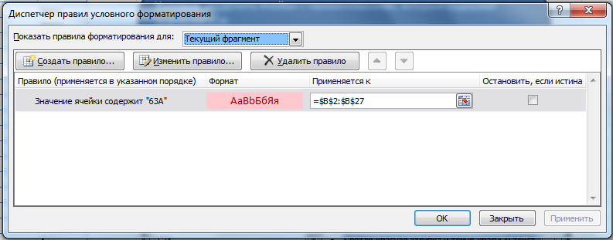
Автоматические выключатели | АП 50Б 3МТ(40...63А)10Iн | 382р. | Авто
Автоматические выключатели | АП 50Б 3МТ(40...63А)3,5Iн | 404р. | Авто
Автоматические выключатели | ВА51-35М1-340010 380В 50Гц(16...100А) | 1 271р. | Авто
Автоматические выключатели | ВА51-35М2-340010 380В 50Гц(125...250А) | 1 990р. | Авто
Автоматические выключатели | ВА51-35М3-340010 380В 50Гц(320,400А) | 4 306р. | Авто
Автоматические выключатели | ВА52-39Б-340010 380В 50Гц (500,630А) | 7 480р. | Авто

Текстовые условия с формулой
Условие: выделить строки с наименованием, которые содержат значение 63А
Решение:
1) Выделить диапазон $А2:$D27
2) Условное форматирование- Создать правило -Использовать формулу для определения форматируемых ячеек
3) В поле условие вводим формулу: =ЕСЛИ(ЕОШИБКА(НАЙТИ("63А";$B2));0;1)=1
выбираем способ форматирования ячеек(в примере цвет заливки — желтый). ОК
Группа товара | Наименование | Цена с НДС | Тип | Оглавление
Автоматические выключатели | CLS6-C10, C16, C20, C25 | 117р. | Авто
Автоматические выключатели | CLS6-C16/3, C20/3, C25/3 | 413р. | Авто
Автоматические выключатели | CLS6-C32, C40 | 161р. | Авто
Автоматические выключатели | CLS6-C32/3, C40/3 | 496р. | Авто
Автоматические выключатели | CLS6-C50, C63 | 242р. | Авто
Автоматические выключатели | CLS6-C50/3, C63/3 | 762р.
Автоматические выключатели | CLS6-C6 | 130р.
Автоматические выключатели | АЕ 2043-100(16...63А)12Iн | 271р.
Автоматические выключатели | АЕ 2046-100(16...63А)12Iн | 373р.
Автоматические выключатели | АЕ 2046-10Р(16...63А)12Iн | 443р.
Автоматические выключатели | АЕ 2053М-100(80,100А) 5Iн | 345р.
Автоматические выключатели | АЕ 2053М-100(80,100А)10Iн | 345р.
Автоматические выключатели | АЕ 2056М-100(80,100А)10Iн | 431р. | Авто
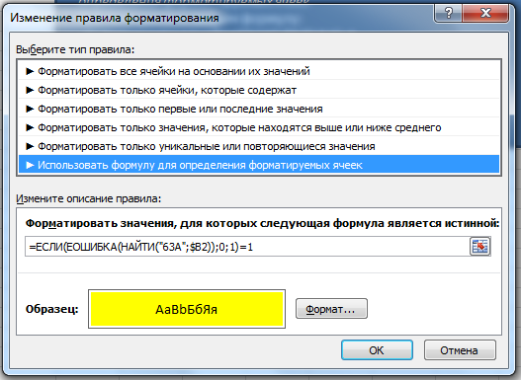
Автоматические выключатели | АЕ 2056М-10Р(80,100А)10Iн | 520р. | Авто
Автоматические выключатели | АП 50Б 2МТ(1,6...25А)10Iн | 188р. | Авто
Автоматические выключатели | АП 50Б 2МТ(1,6...25А)3,5Iн | 222р. | Авто
Автоматические выключатели | АП 50Б 2МТ(40...63А)10Iн | 271р. | Авто
Автоматические выключатели | АП 50Б 2МТ(40...63А)3,5Iн | 309р. | Авто
Автоматические выключатели | АП 50Б 3МТ(1,6...25А)10Iн | 250р. | Авто
Автоматические выключатели | АП 50Б 3МТ(1,6...25А)3,5Iн | 292р. | Авто
Автоматические выключатели | АП 50Б 3МТ(40...63А)10Iн | 382р. | Авто
Автоматические выключатели | АП 50Б 3МТ(40...63А)3,5Iн | 404р. | Авто
Автоматические выключатели | ВА51-35М1-340010 380В 50Гц(16...100А) | 1 271р. | Авто
Автоматические выключатели | ВА51-35М2-340010 380В 50Гц(125...250А) | 1 990р. | Авто
Автоматические выключатели | ВА51-35М3-340010 380В 50Гц(320,400А) | 4 306р. | Авто
Автоматические выключатели | ВА52-39Б-340010 380В 50Гц (500,630А) | 7 480р. | Авто

Выделение_текущей_даты
Условие: имеется таблица данных, в одном столбце которой находятся даты и необходимо выделять ячейки с текущей датой цветом.
Решение:
1) Выделить столбец В
2) Условное форматирование- Правила выделения ячеек-Дата
3) В условии выбираем СЕГОДНЯ
выбираем способ форматирования ячеек(в примере светло-красная заливка и темно-красный цвет шрифта). ОК
4) В управлении правилами условие отобразиться следующим образом:
№ п/п | Дата | Сумма | Оглавление
2375 | 2013-07-08 | 19,494.00р.
2072 | 2013-07-09 | 44,165.00р.
4026 | 2013-07-10 | 23,340.00р.
3783 | 2013-07-11 | 76,462.00р.
3581 | 2013-07-12 | 67,712.00р.
4515 | 2013-07-13 | 15,778.00р.
2878 | 2013-07-14 | 60,022.00р.
1864 | 2013-07-15 | 60,899.00р.
1012 | 2013-07-16 | 40,589.00р.
2391 | 2013-07-17 | 35,162.00р.
2415 | 2013-07-18 | 20,441.00р.
3445 | 2013-07-19 | 66,539.00р.
1801 | 2013-07-20 | 25,622.00р.
4528 | 2013-07-21 | 55,443.00р.
2342 | 2013-07-22 | 58,446.00р.
1139 | 2013-07-23 | 38,709.00р.
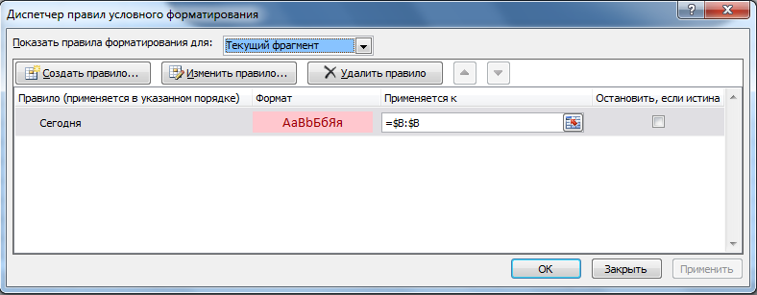
3043 | 2013-07-24 | 21,626.00р.
2516 | 2013-07-25 | 51,493.00р.
3579 | 2013-07-26 | 76,111.00р.
1734 | 2013-07-27 | 56,020.00р.
4091 | 2013-07-28 | 68,345.00р.
3298 | 2013-07-29 | 25,026.00р.
3376 | 2013-07-30 | 25,928.00р.
4304 | 2013-07-31 | 65,811.00р.
1241 | 2013-08-01 | 65,230.00р.
3224 | 2013-08-02 | 67,282.00р.
2831 | 2013-08-03 | 21,185.00р.
4305 | 2013-08-04 | 39,806.00р.

Условия для дат с формулой
Условие: имеется таблица данных, в одном столбце которой находятся даты и необходимо, чтобы при открытии файла строка с датой ПОСЛЕЗАВТРА (через два дня от текущкй) сама выделялась цветом.
Решение:
1) Выделить столбцы А:С
2) Условное форматирование- Создать правило -Использовать формулу для определения форматируемых ячеек
3) В поле условие вводим формулу: =$B2=СЕГОДНЯ()+2
выбираем способ форматирования ячеек(в примере цвет заливки — красный). ОК
4) В управлении правилами условие отобразиться следующим образом:
№ п/п | Дата | Сумма |  | Оглавление
2375 | 2013-07-04 | 19,494.00р.
2072 | 2013-07-05 | 44,165.00р.
4026 | 2013-07-06 | 23,340.00р.
3783 | 2013-07-07 | 76,462.00р.
3581 | 2013-07-08 | 67,712.00р.
4515 | 2013-07-09 | 15,778.00р.
2878 | 2013-07-10 | 60,022.00р.
1864 | 2013-07-11 | 60,899.00р.
1012 | 2013-07-12 | 40,589.00р.
2391 | 2013-07-13 | 35,162.00р.
2415 | 2013-07-14 | 20,441.00р.
3445 | 2013-07-15 | 66,539.00р.
1801 | 2013-07-16 | 25,622.00р.
4528 | 2013-07-17 | 55,443.00р.
2342 | 2013-07-18 | 58,446.00р.
1139 | 2013-07-19 | 38,709.00р.
3043 | 2013-07-20 | 21,626.00р.
2516 | 2013-07-21 | 51,493.00р.
3579 | 2013-07-22 | 76,111.00р.
1734 | 2013-07-23 | 56,020.00р.
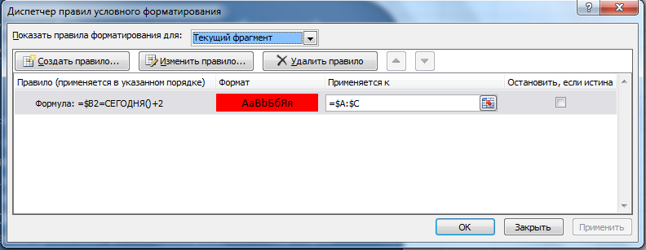
4091 | 2013-07-24 | 68,345.00р.
3298 | 2013-07-25 | 25,026.00р.
3376 | 2013-07-26 | 25,928.00р.
4304 | 2013-07-27 | 65,811.00р.
1241 | 2013-07-28 | 65,230.00р.
3224 | 2013-07-29 | 67,282.00р.
2831 | 2013-07-30 | 21,185.00р.
4305 | 2013-07-31 | 39,806.00р. | с

Сравнение данных
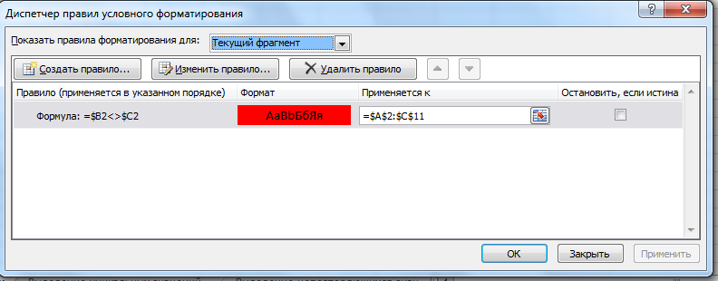
Наименование | Объем продаж, план | Объем продаж, факт | Оглавление
Продукт 1 | 1145 | 1045
Продукт 2 | 1186 | 1119
Условие: имеется таблица данных, в которой необходимо сравнить значения в двух столбцах и выделить строки, где эти значения различаются.
Решение:
1) Выделить диапазон $А2:$С11
2) Условное форматирование- Создать правило -Использовать формулу для определения форматируемых ячеек
3) В поле условие вводим формулу: =$B2<>$C2
выбираем способ форматирования ячеек(в примере цвет заливки — красный). ОК
4) В управлении правилами условие отобразиться следующим образом:
Продукт 3 | 1145 | 1145
Продукт 4 | 1142 | 1153
Продукт 5 | 1152 | 1152
Продукт 6 | 1023 | 1139
Продукт 7 | 1155 | 1155
Продукт 8 | 1068 | 1082
Продукт 9 | 1062 | 1062
Продукт 10 | 1127 | 1103

Выделение дубликатов
Условие: Необходимо в таблице исходных данных выделить повторяющиеся значения
Решение:
1) Выделить диапазон A3:A16
2) Условное форматирование- Правила выделения ячеек- Повторяющиеся значения
3) Условие для форматирования: ПОВТОРЯЮЩИЕСЯ значения,
выбирем способ форматирования (в примере желтая заливка и темно-желтый текст). ОК
Выделение дубликатов | Оглавление
Повторы |  | Сотрудники
Сидоров |  | Сидоров
Козлов |  | Петров
Семенов |  | Семенов
Долгов |  | Козлов
Петров |  | Иванов
Долгов |  | Долгов
Васнецов |  | Васнецов
Петров |  | Суриков
Суриков
Семенов
Суриков
Петров
Семенов
Петров

Выделение неповторяющихся знач
Условие: Необходимо в таблице исходных данных выделить уникальные значения, т.е. НЕ УНИКАЛЬНЫЕ (встречающиеся несколько раз) не выделяются
Решение:
1) Выделить диапазон A3:A16
2) Условное форматирование- Правила выделения ячеек- Повторяющиеся значения
3) Условие для форматирования: УНИКАЛЬНЫЕ значения,
выбирем способ форматирования (в примере желтая заливка и темно-желтый текст). ОК
Выделение уникальных значений, повторяющиеся значения не выделяются | Оглавление
Исходный список |  | Сотрудники
Сидоров |  | Сидоров
Козлов |  | Петров
Семенов |  | Семенов
Долгов |  | Козлов
Петров |  | Иванов
Долгов |  | Долгов
Васнецов |  | Васнецов
Петров |  | Суриков
Суриков
Семенов
Суриков
Петров
Семенов
Петров

Выделение уникальных значений
Условие: Необходимо в таблице исходных данных выделить уникальные значения, т.е. ПОВТОРЫ не выделяются
Решение:
1) Выделить диапазон A3:A16
2) Условное форматирование- Создать правило -Использовать формулу для определения форматируемых ячеек
3) В поле условие вводим формулу: =ПОИСКПОЗ(A3;$A$3:$A$16;0)=СТРОКА(A3)-СТРОКА($A$2)
выбираем способ форматирования ячеек(в примере цвет заливки — красный). ОК
Выделение уникальных значений | Оглавление | Сотрудники
Исходный список |  | Сидоров
Сидоров |  | Петров
Козлов |  | Семенов
Семенов |  | Козлов
Долгов |  | Иванов
Петров |  | Долгов
Долгов |  | Васнецов
Васнецов |  | Суриков
Петров
Суриков
Семенов
Суриков
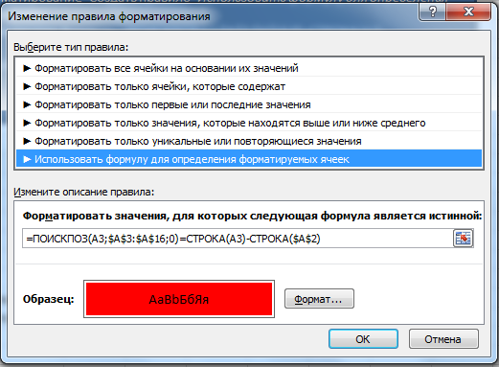
Петров
Семенов
Петров

Значки
Условие: Необходимо отобразить значки изменения курса валют
Решение:
Добавить вспомагательный столбец С, с расчетом изменения (рост/снижение) по сравнению с курсом предыдущего дня
Выделить столбец $С:$С
Условное форматирование-Наборы значков-Направления
Для изменения правила: Условное форматирование-Управление правилами
 |  |  | Оглавление
Дата | Курс евро (EUR/UAH)
2013-06-03 | 10.4
2013-06-01 | 10.4 | 0
2013-05-31 | 10.35 | -1
2013-05-30 | 10.35 | 0
2013-05-29 | 10.34 | -1
2013-05-27 | 10.34 | 0
2013-05-24 | 10.3 | -1
2013-05-23 | 10.33 | 1
2013-05-22 | 10.28 | -1
2013-05-21 | 10.27 | -1
2013-05-20 | 10.29 | 1
Вспомогательный столбец содержит формулу:
=ЕСЛИ(B4>B3;1;ЕСЛИ(B4=B3;0;-1))
2013-05-18 | 10.29 | 0
2013-05-17 | 10.3 | 1
2013-05-16 | 10.28 | -1
2013-05-15 | 10.37 | 1
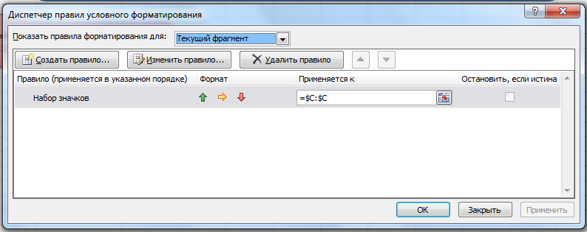
2013-05-14 | 10.37 | 0
2013-05-13 | 10.5 | 1
2013-05-08 | 10.48 | -1
2013-05-07 | 10.45 | -1
2013-04-30 | 10.48 | 1
2013-04-29 | 10.39 | -1
2013-04-26 | 10.45 | 1
2013-04-25 | 10.4 | -1
2013-04-24 | 10.38 | -1
2013-04-23 | 10.42 | 1
2013-04-22 | 10.48 | 1
2013-04-19 | 10.43 | -1
2013-04-18 | 10.49 | 1
2013-04-17 | 10.49 | 0
2013-04-16 | 10.46 | -1
2013-04-15 | 10.43 | -1
2013-04-12 | 10.49 | 1
2013-04-11 | 10.46 | -1
2013-04-10 | 10.42 | -1
2013-04-09 | 10.41 | -1
2013-04-08 | 10.35 | -1
2013-04-05 | 10.25 | -1
2013-04-04 | 10.25 | 0
2013-04-03 | 10.26 | 1
2013-04-02 | 10.24 | -1
2013-04-01 | 10.24 | 0
2013-03-29 | 10.24 | 0
2013-03-28 | 10.21 | -1
2013-03-27 | 10.28 | 1
2013-03-26 | 10.34 | 1
2013-03-25 | 10.35 | 1
2013-03-22 | 10.32 | -1
2013-03-21 | 10.35 | 1
2013-03-20 | 10.35 | 0
2013-03-19 | 10.33 | -1
2013-03-18 | 10.46 | 1
2013-03-15 | 10.34 | -1
2013-03-14 | 10.38 | 1
2013-03-13 | 10.43 | 1
2013-03-12 | 10.39 | -1
2013-03-11 | 10.4 | 1
2013-03-07 | 10.42 | 1
2013-03-06 | 10.42 | 0
2013-03-05 | 10.4 | -1
2013-03-04 | 10.39 | -1
2013-03-01 | 10.49 | 1
2013-02-28 | 10.47 | -1
2013-02-27 | 10.45 | -1
2013-02-26 | 10.63 | 1
2013-02-25 | 10.54 | -1
2013-02-22 | 10.54 | 0
2013-02-21 | 10.69 | 1
2013-02-20 | 10.67 | -1
2013-02-19 | 10.67 | 0
2013-02-18 | 10.65 | -1
2013-02-15 | 10.65 | 0
2013-02-14 | 10.77 | 1
2013-02-13 | 10.74 | -1
2013-02-11 | 10.69 | -1
2013-02-08 | 10.83 | 1
2013-02-07 | 10.8 | -1
2013-02-06 | 10.82 | 1
2013-02-04 | 10.91 | 1
2013-02-01 | 10.83 | -1
2013-01-31 | 10.82 | -1
2013-01-30 | 10.74 | -1
2013-01-29 | 10.75 | 1
2013-01-28 | 10.77 | 1
2013-01-25 | 10.67 | -1
2013-01-24 | 10.65 | -1
2013-01-23 | 10.64 | -1
2013-01-22 | 10.65 | 1
2013-01-21 | 10.65 | 0
2013-01-18 | 10.69 | 1
2013-01-17 | 10.61 | -1
2013-01-16 | 10.65 | 1
2013-01-15 | 10.66 | 1
2013-01-14 | 10.61 | -1
2013-01-11 | 10.48 | -1
2013-01-10 | 10.44 | -1
2013-01-09 | 10.46 | 1
2013-01-08 | 10.4 | -1
2013-01-04 | 10.47 | 1
2013-01-03 | 10.54 | 1
2012-12-28 | 10.6 | 1
2012-12-27 | 10.57 | -1
2012-12-26 | 10.57 | 0
2012-12-25 | 10.57 | 0
2012-12-24 | 10.56 | -1
2012-12-21 | 10.59 | 1
2012-12-19 | 10.53 | -1
2012-12-18 | 10.52 | -1
2012-12-17 | 10.46 | -1
2012-12-14 | 10.45 | -1
2012-12-13 | 10.42 | -1
2012-12-12 | 10.39 | -1
2012-12-11 | 10.33 | -1
2012-12-10 | 10.31 | -1
2012-12-07 | 10.45 | 1
2012-12-06 | 10.44 | -1
2012-12-05 | 10.46 | 1
2012-12-04 | 10.44 | -1
2012-12-03 | 10.38 | -1
2012-11-30 | 10.39 | 1
2012-11-29 | 10.3 | -1
2012-11-28 | 10.36 | 1
2012-11-27 | 10.36 | 0
2012-11-26 | 10.32 | -1
2012-11-23 | 10.31 | -1
2012-11-22 | 10.24 | -1
2012-11-21 | 10.24 | 0
2012-11-20 | 10.2 | -1
2012-11-19 | 10.19 | -1
2012-11-16 | 10.2 | 1
2012-11-15 | 10.17 | -1
2012-11-14 | 10.15 | -1
2012-11-13 | 10.18 | 1
2012-11-12 | 10.15 | -1
2012-11-09 | 10.18 | 1
2012-11-08 | 10.19 | 1
2012-11-07 | 10.23 | 1
2012-11-06 | 10.21 | -1
2012-11-05 | 10.27 | 1
2012-11-02 | 10.37 | 1
2012-11-01 | 10.39 | 1
2012-10-31 | 10.36 | -1
2012-10-30 | 10.31 | -1
2012-10-29 | 10.32 | 1
2012-10-26 | 10.39 | 1
2012-10-25 | 10.34 | -1
2012-10-24 | 10.39 | 1
2012-10-23 | 10.44 | 1
2012-10-22 | 10.42 | -1
2012-10-19 | 10.49 | 1
2012-10-18 | 10.49 | 0
2012-10-17 | 10.43 | -1
2012-10-16 | 10.37 | -1
2012-10-15 | 10.37 | 0
2012-10-12 | 10.33 | -1
2012-10-11 | 10.3 | -1
2012-10-10 | 10.35 | 1
2012-10-09 | 10.36 | 1
2012-10-08 | 10.39 | 1
2012-10-05 | 10.35 | -1
2012-10-04 | 10.31 | -1
2012-10-03 | 10.33 | 1
2012-10-02 | 10.29 | -1
2012-10-01 | 10.33 | 1
2012-09-28 | 10.29 | -1
2012-09-27 | 10.27 | -1
2012-09-26 | 10.34 | 1
2012-09-25 | 10.32 | -1
2012-09-24 | 10.38 | 1
2012-09-21 | 10.35 | -1
2012-09-20 | 10.39 | 1
2012-09-19 | 10.43 | 1
2012-09-18 | 10.46 | 1
2012-09-17 | 10.47 | 1
2012-09-14 | 10.32 | -1
2012-09-13 | 10.31 | -1
2012-09-12 | 10.22 | -1
2012-09-11 | 10.21 | -1
2012-09-10 | 10.16 | -1
2012-09-07 | 10.1 | -1
2012-09-06 | 10.05 | -1
2012-09-05 | 10.05 | 0
2012-09-04 | 10.05 | 0
2012-09-03 | 10.08 | 1
2012-08-31 | 10.03 | -1
2012-08-30 | 10.03 | 0
2012-08-29 | 10.03 | 0
2012-08-28 | 10.02 | -1
2012-08-27 | 10.03 | 1
2012-08-23 | 9.95 | -1
2012-08-22 | 9.93 | -1
2012-08-21 | 9.83 | -1
2012-08-20 | 9.86 | 1
2012-08-17 | 9.81 | -1
2012-08-16 | 9.81 | 0
2012-08-15 | 9.87 | 1
2012-08-14 | 9.86 | -1
2012-08-13 | 9.8 | -1
2012-08-10 | 9.83 | 1
2012-08-09 | 9.86 | 1
2012-08-08 | 9.94 | 1
2012-08-07 | 9.89 | -1
2012-08-06 | 9.79 | -1
2012-08-03 | 9.87 | 1
2012-08-02 | 9.83 | -1
2012-08-01 | 9.82 | -1
2012-07-31 | 9.79 | -1
2012-07-30 | 9.84 | 1
2012-07-27 | 9.8 | -1
2012-07-26 | 9.7 | -1
2012-07-25 | 9.66 | -1
2012-07-24 | 9.68 | 1
2012-07-23 | 9.75 | 1
2012-07-20 | 9.82 | 1
2012-07-19 | 9.78 | -1
2012-07-18 | 9.82 | 1
2012-07-17 | 9.73 | -1
2012-07-16 | 9.74 | 1
2012-07-13 | 9.73 | -1
2012-07-12 | 9.8 | 1
2012-07-11 | 9.82 | 1
2012-07-10 | 9.83 | 1
2012-07-09 | 9.89 | 1
2012-07-07 | 9.89 | 0
2012-07-06 | 9.93 | 1
2012-07-05 | 10.04 | 1
2012-07-04 | 10.05 | 1
2012-07-03 | 10.06 | 1
2012-07-02 | 9.97 | -1
2012-06-27 | 9.97 | 0
2012-06-26 | 9.98 | 1
2012-06-25 | 10.02 | 1
2012-06-21 | 10.15 | 1
2012-06-20 | 10.09 | -1
2012-06-19 | 10.08 | -1
2012-06-18 | 10.07 | -1
2012-06-15 | 10.03 | -1
2012-06-14 | 10.02 | -1
2012-06-13 | 9.98 | -1
2012-06-12 | 10.03 | 1
2012-06-11 | 9.97 | -1
2012-06-08 | 10.07 | 1
2012-06-07 | 9.98 | -1
2012-06-06 | 9.93 | -1
2012-06-05 | 9.85 | -1

УФ на разных листах 1
Необходимо выделить цвет заливки к-тов значения кот выше максимума - красным,
а ниже минимума - зеленым
Границы допустимых значений находятся на листе УФ на разных листах 2
Показатель | Значение | Оглавление
К-т 1 | 0.826
К-т 2 | 0.671
К-т 3 | 0.411
К-т 4 | 0.393
К-т 5 | 0.108
К-т 6 | 0.994
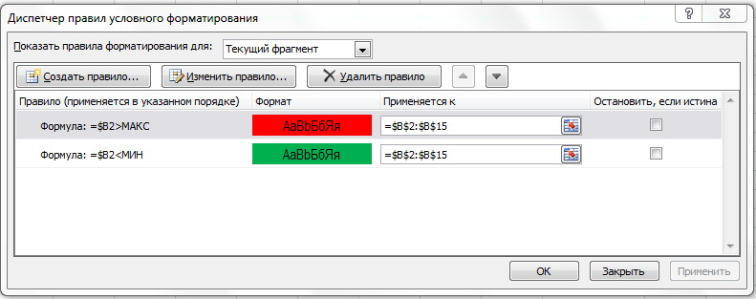
К-т 7 | 0.602
К-т 8 | 0.686
К-т 9 | 0.346
К-т 10 | 0.277
К-т 11 | 0.549
К-т 12 | 0.574
К-т 13 | 0.005
К-т 14 | 0.134

! Можно применять условное форматирование к ячейкам, на которые ссылаются другие листы в этой же книге. Использовать при этом разные книги нельзя
! При этом ячейки с другого листа должны задаватьс через имена ячеек (не адреса)

